Sheet1
2個球標距離介於MIN_DIST ~ MAX_DIST
2個球標的旋轉角度相差 < TOLERANCE_ROT
水平: Y軸相差< ORTHO_TOL
垂直: X軸相差< ORTHO_TOL
同時符合右側規則，則配對成功
配對失敗範例
8
12

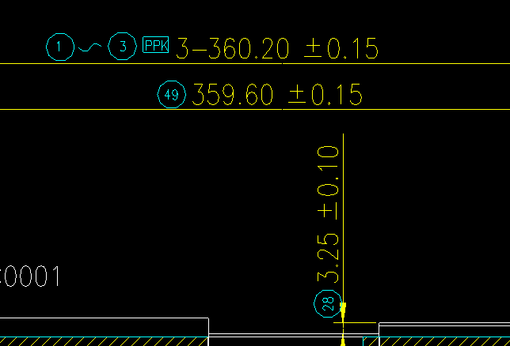

8
PPK
MAX_PPK_DIST
10
自動逆旋轉後判斷
以球標角度為主
8
12

8
12

PPK位置允許範圍
8
12

球標顏色
1 紅色
2 黃色
3 綠色
4 青色
5 藍色
6 洋紅色
7 依背景色

8
12

8
12
8
12
⚠️太近 或 太遠
⚠️不在同一基準線
⚠️旋轉不同向
⚠️不支援傾斜球標配對

搜尋配對規則請看下圖

8
214.50±0.15
214.50±0.15
214.50±0.15
MAX_MATCH_DIST

公差配對規則

8
MAX_RIGHT_SIDE_DIST
MAX_BOTTOM_SIDE_DIST
自動逆旋轉後判斷
214.50±0.15

8
自動逆旋轉後判斷
214.50±0.15

條件一(優先挑選)
搜尋右側矩形空間
條件二(只在條件一失敗時)
搜尋左側矩形空間
條件三(只在條件二失敗時)
搜尋週圍有限空間，距離最短者

